Sheet1
 |  |  | 实验分析报告

实验名称： |  |  |  |  |  |  | 耗时：

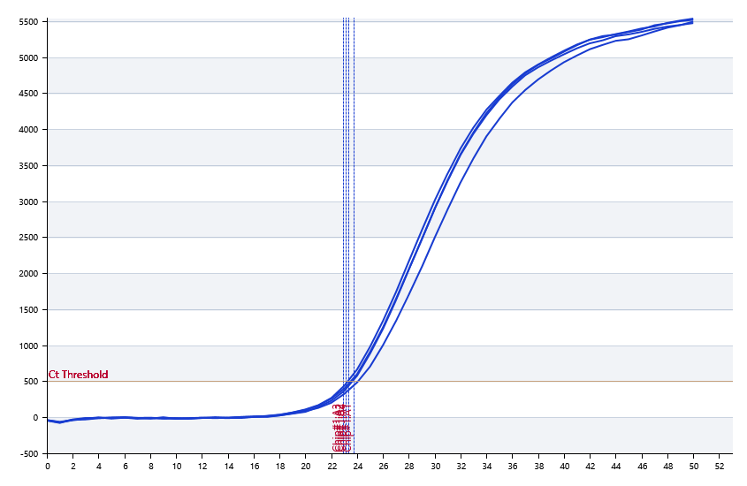

A | 1 | 2 | 3 | 4 | 5 | 6 | 7 | 8
： | 23.723998327 | 23.131161007 | 22.889383448 | 23.345331321 | 23.520488235 | 23.603579897 | 23.496927284 | 23.680933439
： | 23.279257036 | 22.22701321 | 22.300072131 | 22.107457663 | 23.568371858 | 23.233592395 | 23.653538612 | 22.557516426
： | 0 | 0 | 0 | 0 | 0 | 0 | 0 | 0
： | 0 | 0 | 0 | 0 | 0 | 0 | 0 | 0

B | 1 | 2 | 3 | 4 | 5 | 6 | 7 | 8
： | 23.360456774 | 23.127514729 | 23.796473493 | 23.489395467 | 23.82694933 | 22.934841858 | 23.980137748 | 23.123334101
： | 21.872234895 | 22.886491246 | 22.91406593 | 23.090386944 | 23.352331863 | 21.502354691 | 23.623918788 | 22.726440831
： | 0 | 0 | 0 | 0 | 0 | 0 | 0 | 0
： | 0 | 0 | 0 | 0 | 0 | 0 | 0 | 0

预变性温度
预变性时间
变性温度
变性时间
退火温度
退火时间
延伸温度
延伸时间
保持温度
保持时间
循环数

 |  |  |  |  |  | 日 期：

 |  |  |  |  |  | 操 作 人：

